Portada
ESTADISTICAS DETALLADAS
 | DICIEMBRE
ESTADISTICAS DE INMATRICULACIÓN DE VEHÍCULOS PESADOS (camiones,tractocamiones, minibus y omnibus) |  | 2022

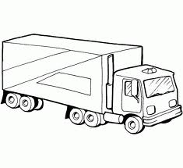
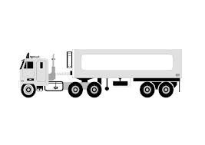

Es una publicación de la Asociación Automotriz del Perú
Website: www.aap.org.pe
Consultas y Sugerencias : email: estadisticas@aap.org.pe

